Sheet1
【18春训营 -价值投资新时代】任务四 游戏-沧海桑田，不熟不买

【通关题】

1. 游戏行业从80年代至今经历了哪些终端/载体变化？

任天堂推出红白机时代（1980-1994）→暴雪公司为代表的PC单机时代（1994-2001）
→PC网络游戏时代（2001-2008）→移动互联网时代（2008-2017）→VR游戏

2. 你认为游戏行业规模越来越大主要有哪些原因？
1、较长时间的增长在于人口红利因素，游戏用户规模在较长一段时间内保持快速增长。
2、游戏载体终端的变化使游戏更加便捷，从PC单机到PC网游到页游到手游，使玩家玩耍的时间更自由，也占据玩家越来越多的时间。
3、随着游戏用户的成长，付费习惯逐渐成熟，用户付费率与付费额不断提升。
4、游戏的社交化趋势使玩家的粘性更强，技术进步使得游戏的可玩性增加。
5、消费升级，人均可支配收入的提升，带来游戏支出的提升。

3.你认为盛大衰落VS 腾讯网易崛起主要是什么原因？
盛大衰落的主要原因是未能抓住手游市场的增长机会，而转型又不成功。盛大打造多个板块互补的产业链闭环构想过于超前，单个板块的
变革尝试又不够深入，未能找到适宜的发展路径，游戏主业又被后来者不断超过。
腾讯网易的崛起的一大原因是抓住了游戏从PC转向手游的机会，后来居上，形成从制作到发行到平台的完整产业链优势。

4.盛大为什么没有做成平台，而腾讯做成了？
腾讯即时通讯产品积累了大量的用户，拥有天然的用户流量，游戏平台的打造使用户向游戏用户不断转化。
游戏的社交化趋势使社交平台的聚合效应不断增大，研发与发行并行，丰富的产品线吸引不同的用户。

5.简述游戏行业的产业链，比较EA、暴雪、盛大、腾讯、网易、SONY、任天堂和微软在游戏行业的商业模式。
游戏行业产业链主要包括游戏玩家、游戏开发、游戏发行和游戏平台/渠道。
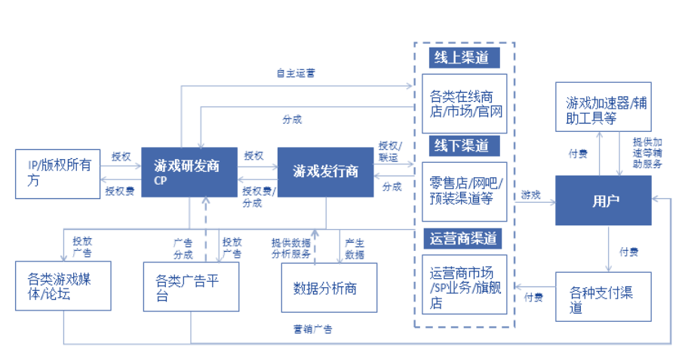

索尼、任天堂和微软主要是游戏主机厂商，主机厂商处于产业链底层，控制用户入口，很长一段时间，主机以单机游戏居多，主机游戏多以软件形式售卖。
EA（艺电）、暴雪是游戏发行商
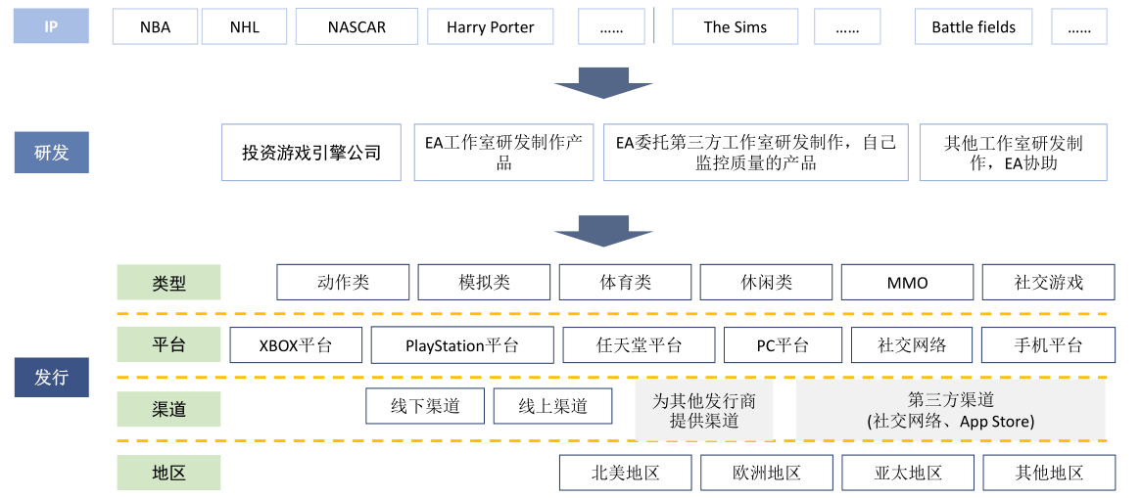

EA在研发上坚持IP系列游戏开发，也不断加大独立发行商、IP和内容以及渠道的收购。
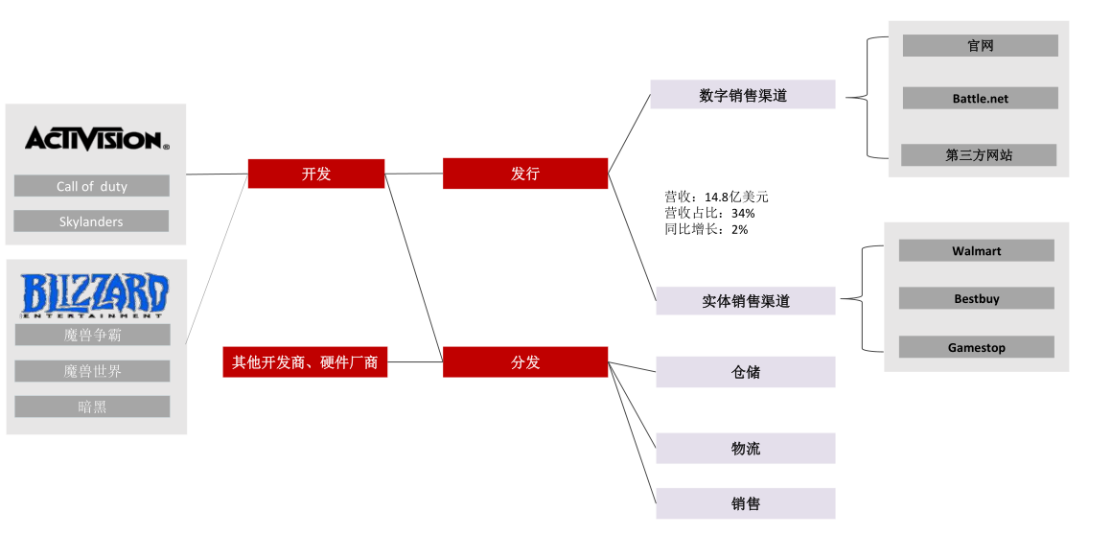

暴雪动视专注精品内容，加上动视公司的发行能力，成为与EA抗衡的另一巨头。
盛大、腾讯和网易也是游戏开发、发行和运营为一体的游戏公司。
腾讯已经成为全球游戏收入最高的公司，其核心优势在于以社交为核心的庞大用户基数，已构建起成熟完善的游戏产业链。
盛大游戏2014年开启私有化进程，股权之争中世纪华通最终得胜。世纪华通将在资源互通、IP互通、资本运作等角度为盛大游戏提供支持。
网易作为中国领先的游戏开发公司，一直处于网络游戏自主研发领域的前端，游戏制作方面拥有不俗的实力。

阅读卧龙地产的两次并购
https://www.joudou.com/merger/68035.html
https://www.joudou.com/merger/68140.html

6.你认为卧龙地产前一次失败的原因是什么？
公告原因是墨麟股份游戏业务精品路线转型有所延期，卧龙地产与墨麟股份就后续的战略发展规划存在一定分歧
交易方案中现金支付比例较高，配募压力较大。
原因之一是墨麟股份实际业绩不及预期，难以实现交割。

7.评估游戏行业上市公司的核心指标是什么？列出卧龙的两次并购公告中被收购游戏公司的核心运营数据。

核心指标包括游戏的剩余生命周期及充值流水指标
其中充值流水：月充值流水=月付费用户×ARPPU值，月付费用户=月活跃用户×月活跃用户付费率，月活跃用户=上月老用户的本月留存+本月新增注册用户
第一次：标的公司研发的页游历史生命周期按30个月计算。随着标的公司于 2016年下半年大量上线游戏产品，游戏充值流水将大幅上升。
2017-2021年游戏充值流水持续增长，2022年以后公司进入永续期，充值流水保持在2021年水平。
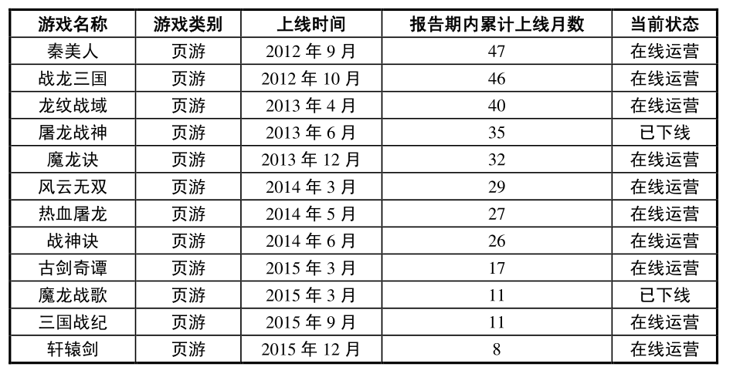

第二次：标的公司于2017年2月及其以后多款上线游戏产品，游戏充值流水将逐步上升。
2017-2022年游戏充值流水持续增长，2023年以后公司进入永续期，充值流水保持在2022年水平。

8.计算完美、巨人和盛大的退市价格所对应的的估值（提示：可以从SEC公告或A股巨潮的借壳上市公告中获得相关信息）
完美世界2015年4月完成私有化退市，流通的普通股兑换4.04美元，美国存托股每股兑换20.2美元，退市时市值10亿美元，按2014年净利润计算PE为13倍，2016年作价120亿并入完美环球娱乐。
巨人网络2014年7月完成私有化退市，以普通股每股12美元价格，退市时市值28.8亿美元，按2013年净利润计算PE为14倍。
盛大游戏2015年完成私有化退市，每股普通股3.55美元，退市时市值19亿美元，按2014年净利润计算PE为11倍。

9.为什么美国上市的中概股游戏公司估值比A股低很多，而部分互联网公司确能享受估值溢价（使用DCF估值模型来解读）？

DCF模型考虑经营性资产价值=明确的预测期期间的现金流量现值+明确的预测期之后的现金流量（终值）

主要根据历史运营数据及游戏生命周期对游戏剩余生命周期内的运营指标及充值流水进行趋势预测。从上述退市企业退市前几年的收入利润情况可以看出收入和利润都有不同程度的下滑。
因此市场对未来的企业现金流预期下降，则影响目标公司的估值。而对于恢复增长的游戏企业，市场又重新调整其估值。
部分互联网公司收入增长迅速，利润保持同步增长或者亏损幅度在不断收缩，市场对于其未来的现金流保持乐观，则能够享受估值溢价。，

10.你认为游戏行业的核心竞争力是什么？
游戏行业最核心的竞争力是流量引入能力。
国内游戏市场来看，商务层面，自带流量或者拥有优秀的渠道资源，能够为产品带来大量便宜的流量是最为重要的。产品层面，拥有好的IP，差异化，可玩性，美术，好的数值策划决定产品品质。

【附加题】:

1.列举一下游戏公司自2015年后最高收盘价至2018年4月20日收盘的涨跌幅

按后复权价格进行计算：
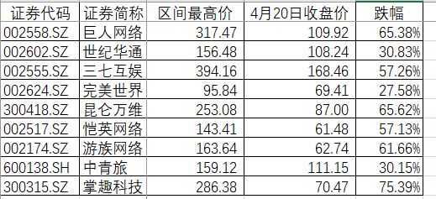

2.世纪华通跟他们有何不同？还原世纪华通进入游戏行业的路径，写出从第一次收购游戏资产发布预案，到历次方案调整，直接交个的时点。写出后续重大
收购（包括大股东收购游戏资产）的公告时点
2014年1月22日第一次收购游戏资产发布预案。
2014年3月19日发布收购交易报告书草案。
2014年7月29日发布收购交易报告书修订稿。
2014年9月3日发布新增股份上市报告书。
2015年7月1日收到大股东收购游戏资产的通告。
2015年12月1日发布收购中手游交易报告书草案。
2015年12月8日发布手稿交易报告书修订稿。
2016年4月4日发布新的收购交易报告书。
2016年9月21日发布收购交易报告书草案。
2016年10月1日发布收购交易报告书草案。
2016年12月7日发布收购交易报告书草案修订稿。
2017年1月7日收到大股东收购游戏资产的通告。
2017年2月18日发布收购交易报告书草案。
2017年2月24日发布收购交易报告书草案修订稿。
2017年6月14日发布大股东完成游戏资产收购的通知。
2017年8月29日发布大股东拟收购游戏资产的通知。
2018年2月1日发布新增股份上市报告书。

3.列举第一题的9家公司，2017Q1-2018Q1五个季度的营收和净利的同比增速（使用九斗服务号查询），当前的估值（市盈率），并写下你的分析
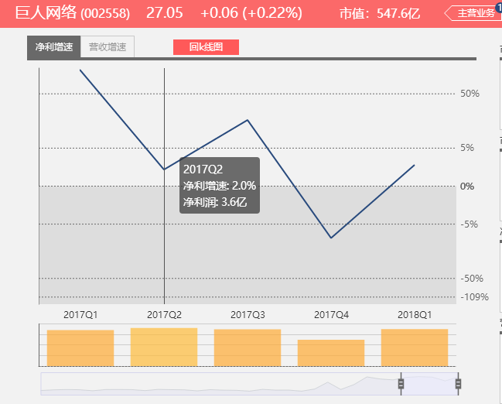 | 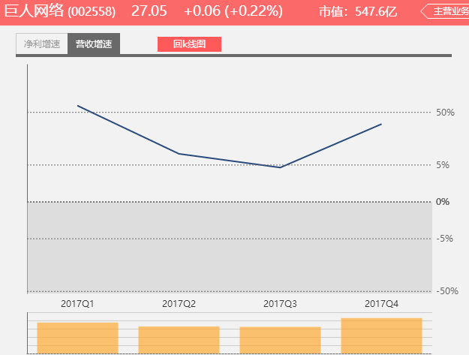 | 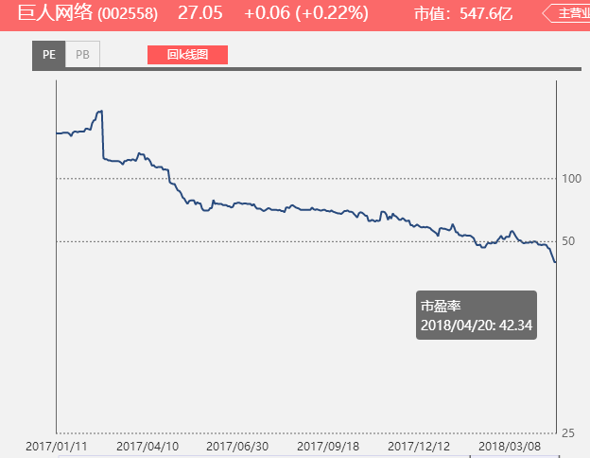
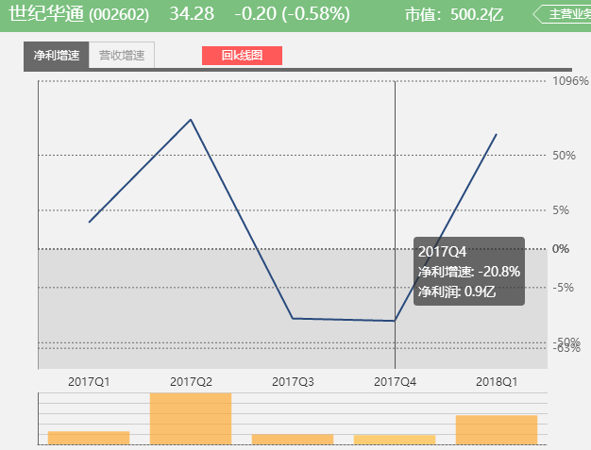 | 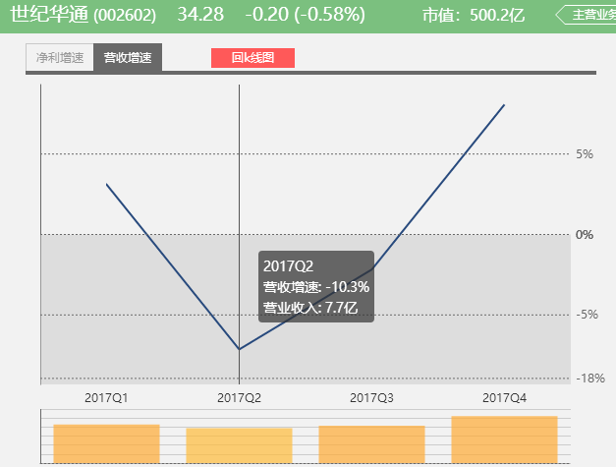 | 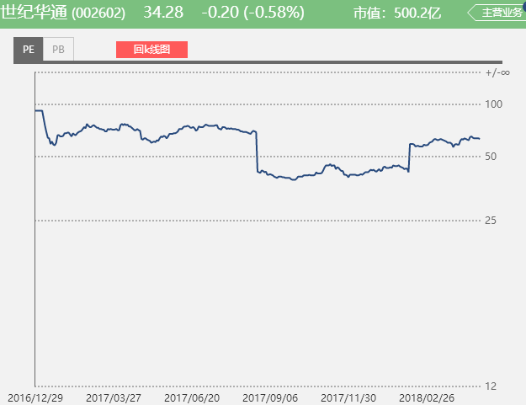
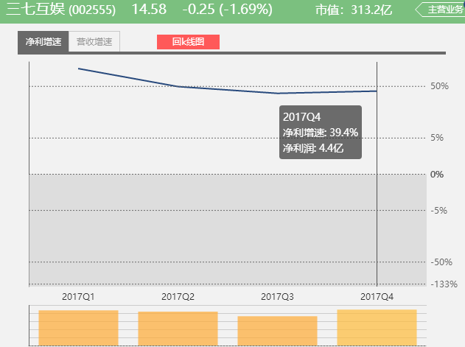 | 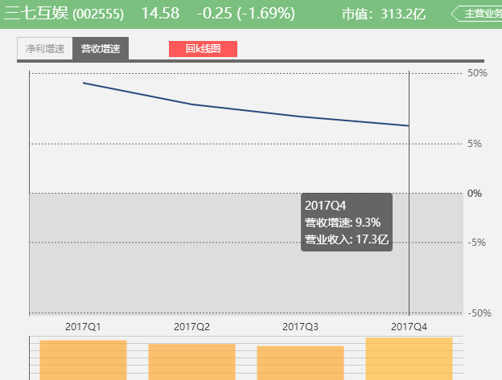 | 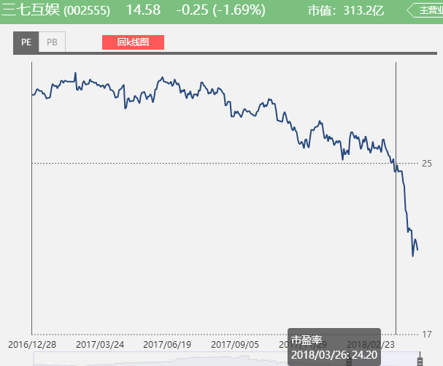
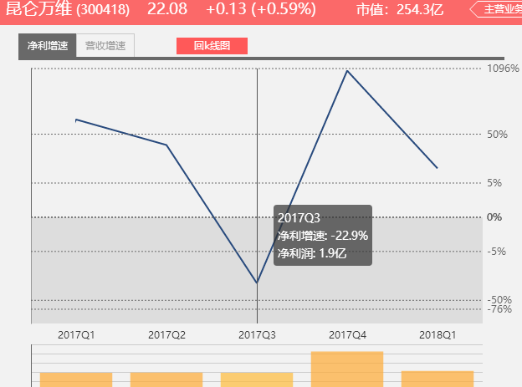
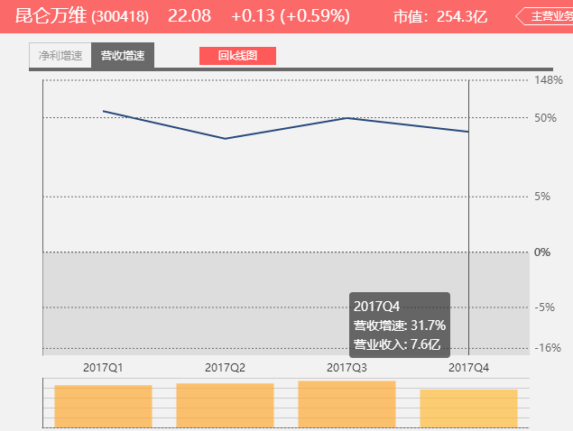
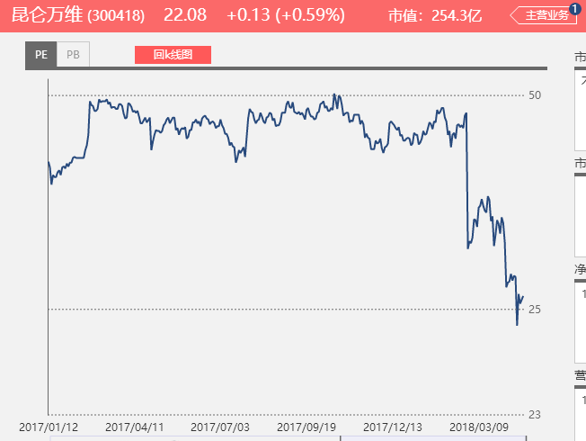
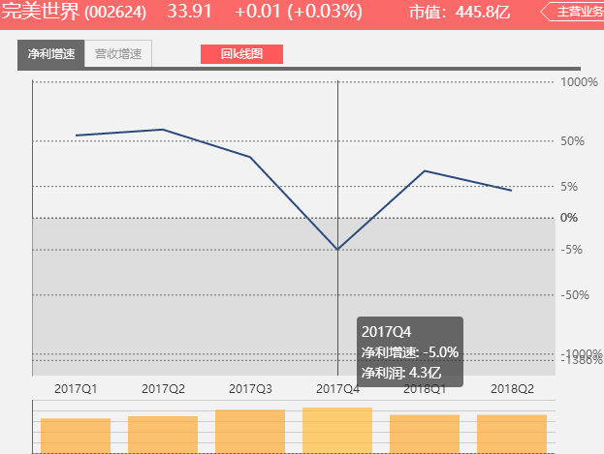 | 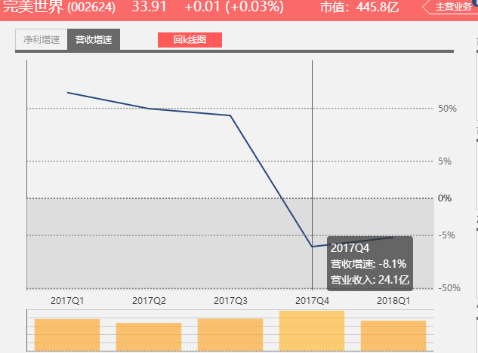 | 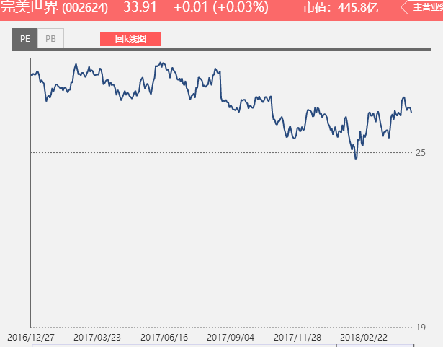

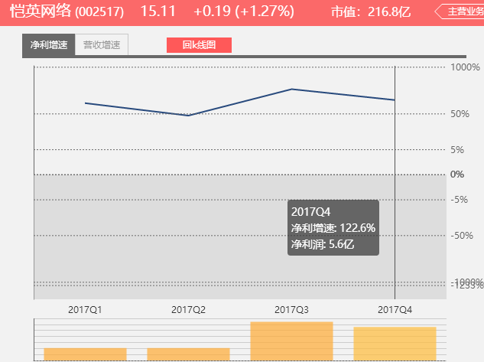 | 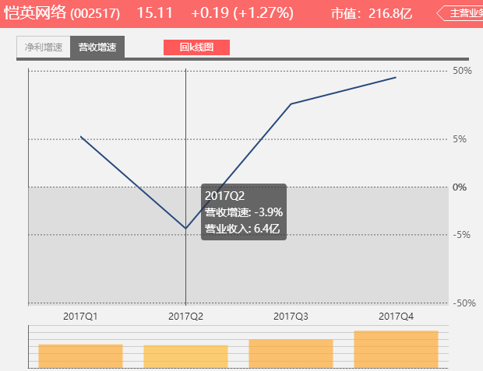 | 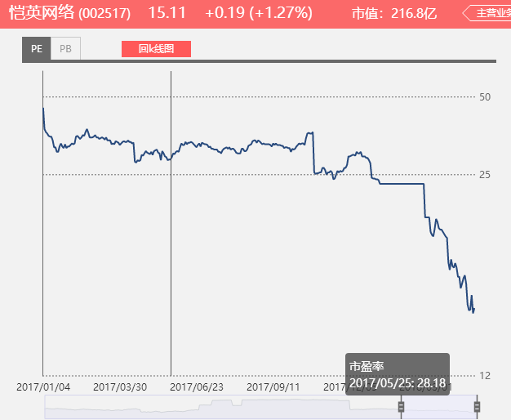
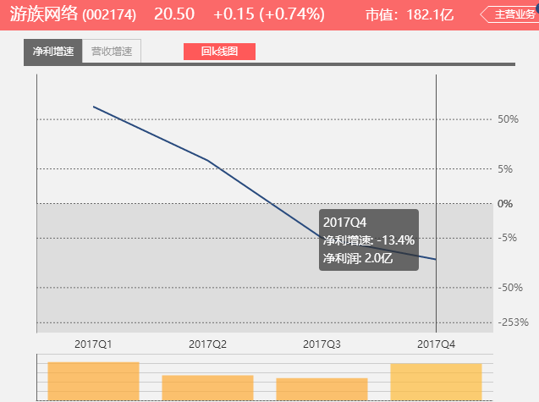 | 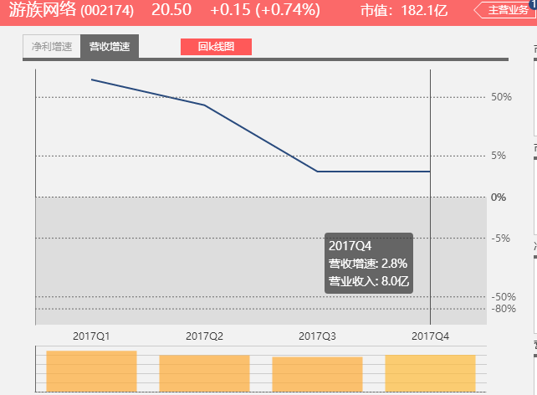 | 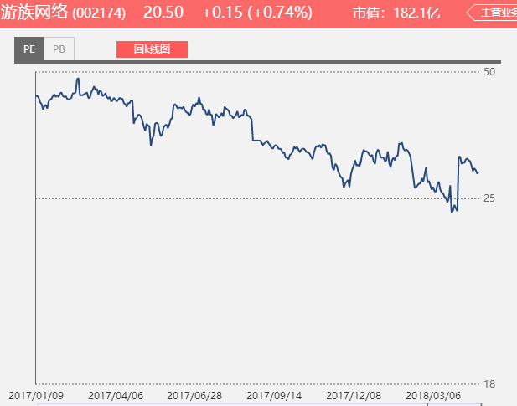
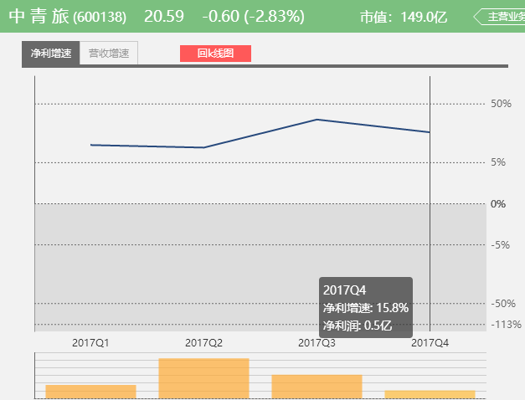 | 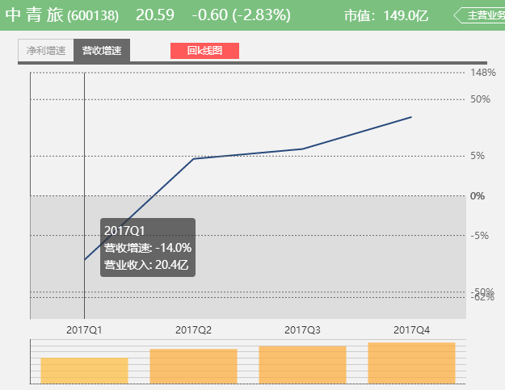 | 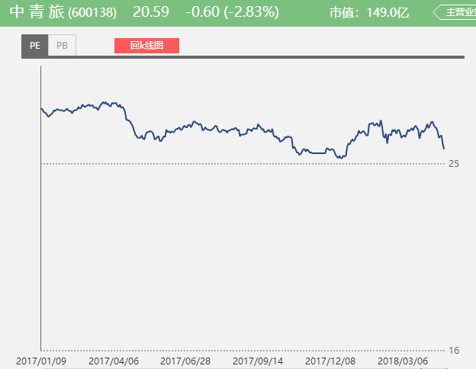
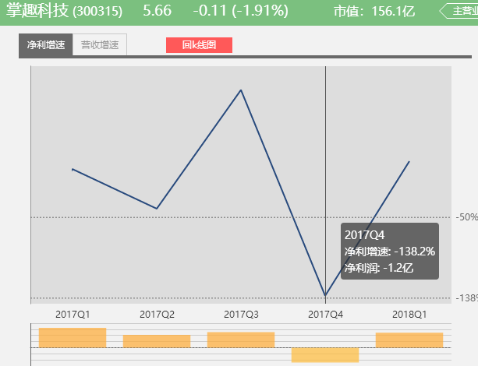 | 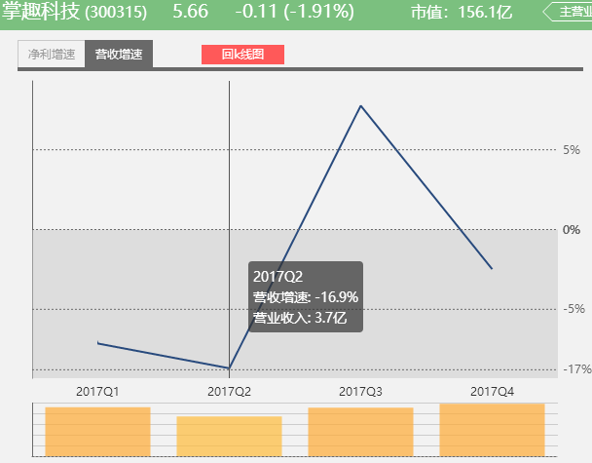 | 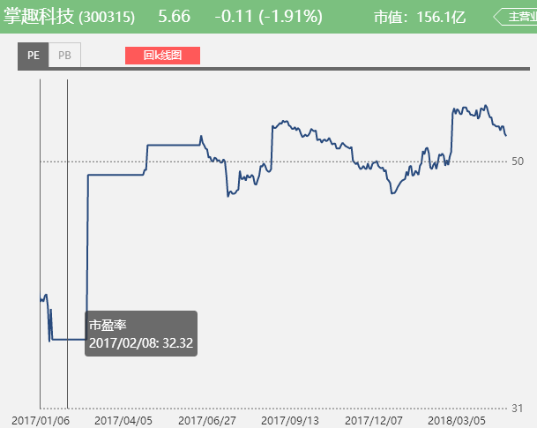
从九家公司的净利、营收同比以及对应的PE来看，营收和净利的增长基本保持一致，大部分第四季度增速都有下滑，而2018年第一季度都明显回升。
从估值来看，目前几家上市公司都处于较低位置，如果营收利润能够维持增长，则具有买入的潜力。

4.掌趣科技去年公告获得腾讯投资，翻看掌趣上市后的估值变化（PE band），业绩增速变动，增长和衰落的模式，对比当下的世纪华通，你看到了什么？

掌趣科技在去年6月21日公布腾讯战略入股。

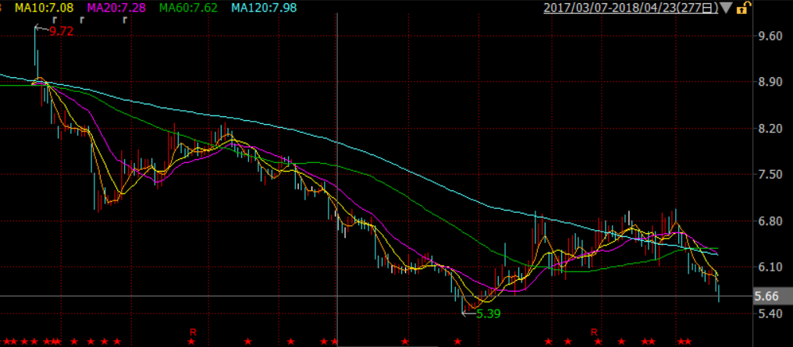

公布战略入股后，股价处于下滑周期，从6月21日收盘价9.72最低跌到5.39，跌价幅度45%。
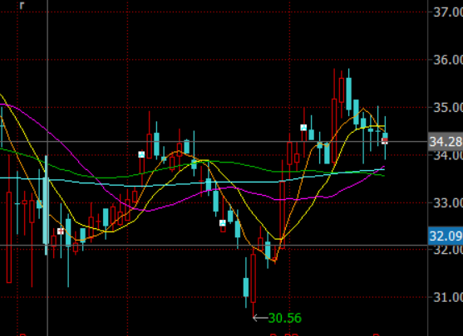
腾讯2018年2月8日宣布投资盛大，世纪华通的价格目前还维持基本稳定。

5.手游2018和手游2013，发生了什么变化？
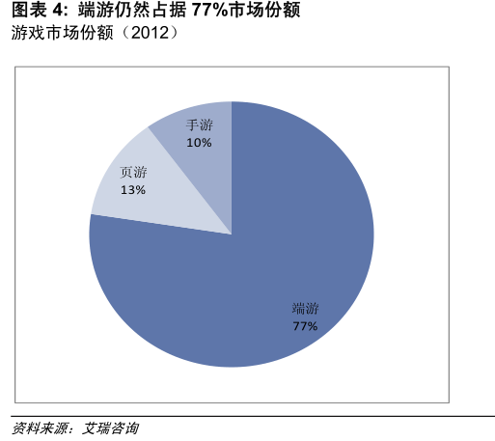

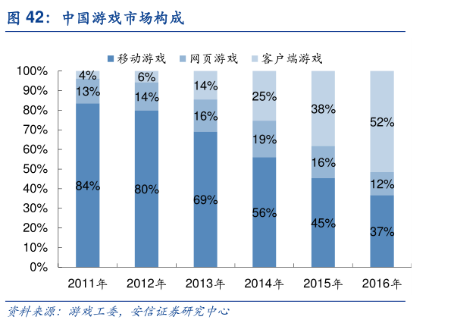

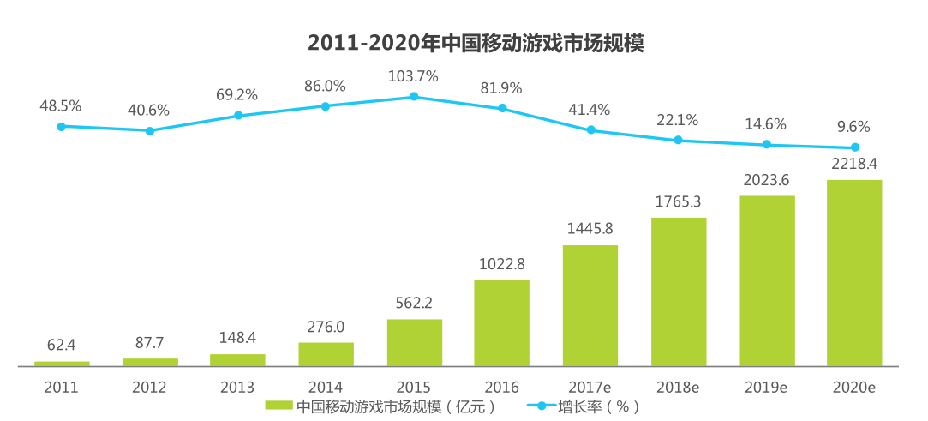

手游2013年处于高速增长的起步阶段，当时的市场份额仅为10%，而手游2018年市场份额已超过52%，但增速已开始放缓，人口红利接近饱和。

